GMTL с двигателями Honda
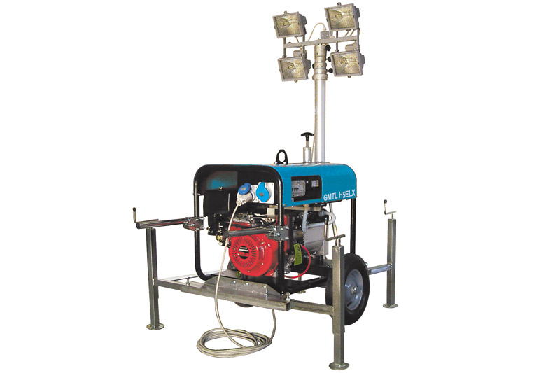
Осветительные мачты GMGen (Италия)
с бензиновыми двигателями Honda (Япония)
базовая комплектация
Модель | Двигатель | Мощность ламп, Вт | Высота мачты, м | Площадь освещённости, м кв. | Мощность генератора, кВт | Топливо | Ёмкость бака, л | Запуск | Цена (EURO)
однофазные модели
GMTL H5LX | GX270 | 4x500 | 5.5 | 1000 | 3.6 | бензин | 20 | ручной | 4,373
GMTL H5ELX | GX270 | 4x500 | 5.5 | 1000 | 3.6 | бензин | 20 | электро | 4,936
GMTL H8LX | GX390 | 4x500 | 5.5 | 1000 | 5.8 | бензин | 20 | ручной | 4,730
GMTL H8ELX | GX390 | 4x500 | 5.5 | 1000 | 5.8 | бензин | 20 | электро | 5,236
трёхфазные модели
GMTL H6.5TLX | GX270 | 4x500 | 5.5 | 1000.0 | 4.3 | бензин | 20 | ручной | 4,673
GMTL H6.5TELX | GX270 | 4x500 | 5.5 | 1000.0 | 4.3 | бензин | 20 | электро | 5,236
GMTL H8TLX | GX390 | 4x500 | 5.5 | 1000.0 | 6 | бензин | 20 | ручной | 5,030
GMTL H8TELX | GX390 | 4x500 | 5.5 | 1000.0 | 6 | бензин | 20 | электро | 5,537

GMTL с двигателями Lombardini

Осветительные мачты GMGen (Италия)
с дизельными двигателями воздушного охлаждения Lombardini (Италия)
базовая комплектация
Модель | Двигатель | Мощность ламп, Вт | Высота мачты, м | Площадь освещённости, м кв. | Мощность генератора, кВт | Топливо | Ёмкость бака, л | Запуск | Цена (EURO)
однофазные модели
GMTL L5LX | 15LD350 | 4x500 | 5.5 | 1000 | 3.7 | дизель | 20 | ручной | 5,124
GMTL L5ELX | 15LD350 | 4x500 | 5.5 | 1000 | 3.7 | дизель | 20 | электро | 5,856
GMTL L7.5LX | 15LD440 | 4x500 | 5.5 | 1000 | 5.6 | дизель | 20 | ручной | 5,593
GMTL L7.5ELX | 15LD440 | 4x500 | 5.5 | 1000 | 5.6 | дизель | 20 | электро | 6,381
трёхфазные модели
GMTL L7.5TLX | 15LD440 | 4x500 | 5.5 | 1000 | 5.8 | дизель | 20 | ручной | 5,668
GMTL L7.5TELX | 15LD440 | 4x500 | 5.5 | 1000 | 5.8 | дизель | 20 | электро | 6,625
исполнение с шумозащитными панелями
однофазные модели
GMTL L5ESX | 15LD350 | 4x500 | 5.5 | 1000 | 3.7 | дизель | 20 | электро | 6,738
GMTL L7.5ESX | 15LD440 | 4x500 | 5.5 | 1000 | 5.1 | дизель | 20 | электро | 7,020
трёхфазные модели
GMTL L5TESX | 15LD350 | 4x500 | 5.5 | 1000 | 3.7 | дизель | 20 | электро | 7,076
GMTL L7.5TESX | 15LD440 | 4x500 | 5.5 | 1000 | 5.1 | дизель | 20 | электро | 7,264

GMTL Perkins с гидроподъемом
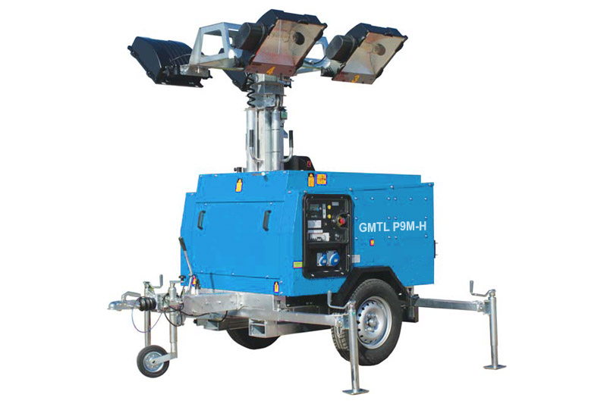
Осветительные мачты GMGen (Италия)
с двигателями Perkins (Великобритания), базовая комплектация

Модель | Двигатель | Мощность ламп, Вт | Высота мачты, м | Площадь освещённости, м кв. | Мощность генератора, кВт | Топливо | Ёмкость бака, л | Запуск | Цена (EURO)
однофазная модель в шумозащитном кожухе
GMTL P9M-H | Perkins 403D-11G | 4x1000 | 9 | 4000.0 | 7 | дизель | 140 | электро | 21,772

Бензиновые до 13 кВА
 |  |  |  | Генераторные установки мощностью до 13 кВА c бензиновыми двигателями Honda воздушного охлаждения 3000 об/мин серий Compact, Professional

Модель* | Мощность |  | Двигатель HONDA (OHV**) | Цена розница (EURO) | Способ запуска | Стандартная комплектация (как у всех) | Дополнительная комплектация GMGen | Емкость топливного бака (л) | Расход топлива (л/ч) при 75 % нагрузке | Габариты (cм) | Вес (кг)
 | кВА | кВт
1 фазные, 230В
GMH3000 | 2.8 | 2.2 | GX160 | 790 | ручной | A, Th, O | - | 3.6 | 0.8 | 59x39x38 | 36
GMH3500 | 3.4 | 2.7 | GX200 | 938 | ручной | 2xA, Th, O | - | 3.6 | 0.9 | 59x39x38 | 40
GMH5000 | 4.5 | 3.6 | GX270 | 1,204 | ручной | A, A1, Th, O | - | 6 | 1.4 | 78x52x56 | 62
GMH5000E | 4.5 | 3.6 | GX270 | 1,704 | электро | A, A1, Th, O | Gk | 6 | 1.4 | 78x52x56 | 69
GMH5000LX | 4.5 | 3.6 | GX270 | 1,806 | ручной | A, А1, А2, F, O | 2P, УЗО, Hm, V | 20 | 1.4 | 75x56x62 | 77
GMH5000ELX | 4.5 | 3.6 | GX270 | 2,358 | электро | A, А1, А2, F, O | Gk, 2P, УЗО, Hm, V | 20 | 1.4 | 75x56x62 | 84
GMH8000 | 7.2 | 5.8 | GX390 | 1,638 | ручной | A, А2, Th, O | - | 6.5 | 1.8 | 78x52x56 | 73
GMH8000E | 7.2 | 5.8 | GX390 | 2,134 | электро | A, А2, Th, O | Gk | 6.5 | 1.8 | 78x52x56 | 80
GMH8000LX | 7.2 | 5.8 | GX390 | 2,162 | ручной | A, А1, А2, F, O | 2P, УЗО, Hm, V | 20 | 1.8 | 75x56x62 | 88
GMH8000ELX | 7.2 | 5.8 | GX390 | 2,646 | электро | A, А1, А2, F, O | Gk, 2P, УЗО, Hm, V | 20 | 1.8 | 75x56x62 | 95
GMH13000ELX | 11.5 | 9.2 | GX630 | 4,244 | электро | 2P, A1, A2, Hm, V, S, О | Gk, Al | 20 | 3.4 | 99x55x67 | 123
GMH15000ELX | 13 | 10.4 | GX690 | 5,365 | электро | 2P, A1, A2, Hm, V, S, О | Gk, Al | 20 | 4.2 | 99x55x67 | 133
3-х фазные, 230/400 В
GMH6500T | 5.4 | 4.3 | GX270 | 1,608 | ручной | B, A1, O | 4P, V | 6 | 1.4 | 78x52x56 | 72
GMH6500TE | 5.4 | 4.3 | GX270 | 2,096 | электро | B, A1, O | Gk, 4P, V | 6 | 1.4 | 78x52x56 | 79
GMH6500TLX | 5.4 | 4.3 | GX270 | 2,228 | ручной | A, A1, B, F, O | 4P, УЗО, Hm, V | 20 | 1.4 | 75x56x62 | 87
GMH6500TELX | 5.4 | 4.3 | GX270 | 2,748 | электро | A, A1, B, F, O | Gk, 4P, УЗО, Hm, V | 20 | 1.4 | 75x56x62 | 94
GMH8000T | 7.5 | 6.0 | GX390 | 1,964 | ручной | B, A1, O | 4P, V | 6.5 | 1.8 | 78x52x56 | 78
GMH8000TE | 7.5 | 6.0 | GX390 | 2,413 | электро | B, A1, V | Gk, 4P, V | 6.5 | 1.8 | 78x52x56 | 85
GMH8000TLX | 7.5 | 6.0 | GX390 | 2,419 | ручной | A, A1, B, F, O | 4P, УЗО, Hm, V | 20 | 1.8 | 75x56x62 | 93
GMH8000TELX | 7.5 | 6.0 | GX390 | 2,794 | электро | A, A1, B, F, O | Gk, 4P, УЗО, Hm, V | 20 | 1.8 | 75x56x62 | 100
GMH13000TELX | 12 | 9.6 | GX630 | 4,264 | электро | 4P, В1, A1, Hm, V, S | Gk, Al | 20 | 3.4 | 99x55x67 | 133
GMH15000TELX | 13 | 10.4 | GX690 | 5,365 | электро | 4P, В1, A1, Hm, V, S | Gk, Al | 20 | 4.2 | 99x55x67 | 143

Примечание
* LX - серия Professional (увеличенный топливный бак, улучшенная панель управления)
** Двигатель марки GX (тип OHV) - верхнее расположение клапанов (увеличенный ресурс, меньший расход топлива по сравнению с OHC)
*** Двигатель марки GC (тип OHC) - двигатель с нижним расположением клапанов

Условные обозначения
A | 16A розетка;
A1 | 16А розетка 3-х полюсная (евростандарт);
A2 | 32А розетка 3-х полюсная (евростандарт);
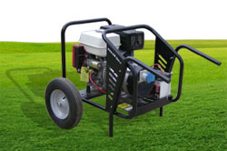
B | 16А розетка 5-ти полюсная (евростандарт);
B1 | 32А розетка 5-ти полюсная (евростандарт);
O | автоматическая остановка двигателя при недостаточном уровне масла;
Th | автоматический выключатель (размыкатель цепи);
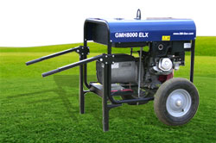
2P | автомат защиты от перегрузки и короткого замыкания (тепловой магнитный предохранитель от перегрузки и короткого замыкания, при перегреве двигателя или к.з. вернуть выключатель в исходное положение);
4P | блок дифференциальной защиты (тепловой магнитный предохранитель от перегрузки и короткого замыкания, при перегреве двигателя или к.з. вернуть выключатель в исходное положение);
УЗО | устройство защитного отключения при утечке тока;
Hm | счетчик моточасов;
V | вольтметр;
Am | амперметр;
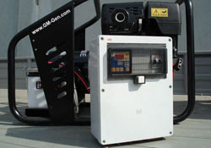
F | плавкий предохранитель (для защиты цепи управления);
S | кнопка экстренного останова;
Al | сигнальная лампа низкого уровня топлива;
Ol | сигнальная лампа низкого уровня масла;
Ob | сигнальная лампа низкого заряда аккумуляторной батареи;
Gk | электромагнитный клапан управляющий подачей топлива (устанавливается под заказ)

Дополнительные опции

 | Тележечные комплекты
 | Система автоматического запуска и АВР
 | Гибкие металлорукава для отвода выхлопных газов
 | Микроконтейнер

